Estadísticas
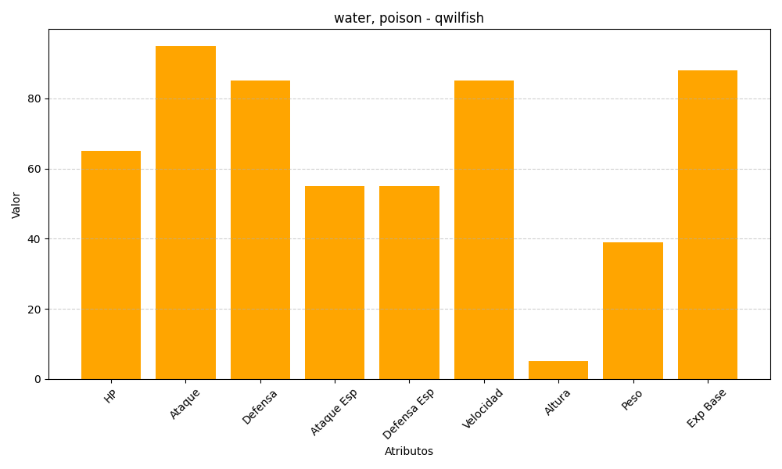
ID | Nombre | Tipo | HP | Ataque | Defensa | Ataque Especial | Defensa Especial | Velocidad | Altura | Peso | Experiencia Base
211 | qwilfish | water, poison | 65 | 95 | 85 | 55 | 55 | 85 | 5 | 39 | 88

